Sheet1
Link Video: | https://www.youtube.com/watch?v=lwz_00qFXr8&list=PLPNLZmPSwSkcNeuY19AFmPn4_vDmuA7vq&index=1

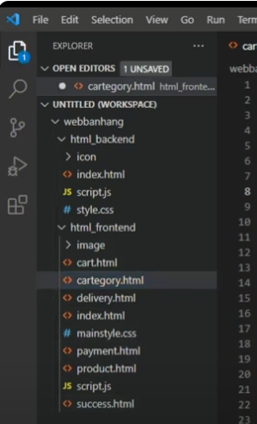
 |  | lập trình trang Frontend trước.

 |  |  | Tải Source và tải Xamp về.

